Hoja1
Plan de Análisis Estadístico
El análisis de los datos se realizó a partir del programa estadístico R (www.r-project.org). Para introducir los datos en el programa, se construyó una matriz de doble entrada, donde la fila representaba cada uno de los resultados de cada artículo y la columna cada uno de los elementos encontrados en los artículos, como la media, desviación estandar y tamaño de muestra. En un primer momento se realizó la estimación del tamaño de los efectos para posteriormente utilizar los tamaños de los efectos y la varianza en el calculo del metanálisis de efectos aleatorios. Se utilizó el forect plot y el funnel plot para las variables de análisis.

Análisis de Datos

Comparación CTG-ADM (KMW)

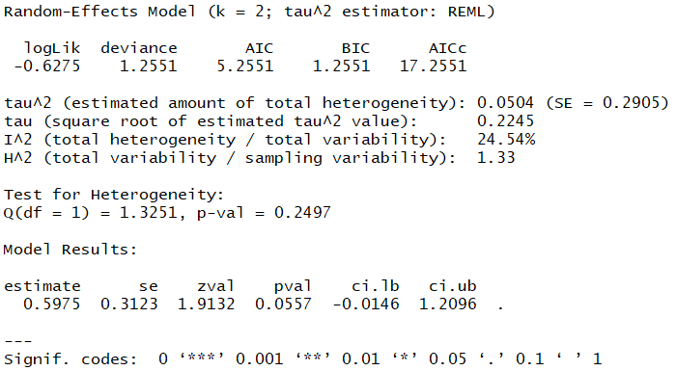
 | Lo más importante de estos resultados es que se puede ver que hay un tamaño del efecto resumido de 0.59 que no representa diferencias estadísticamente significativas entre CTG y ADM en cuanto al KMW (p=0.0557), al nivel de significación del 5%.

Forest Plot

Funnel Plot

Comparación CTG-ADM (Amplitud)

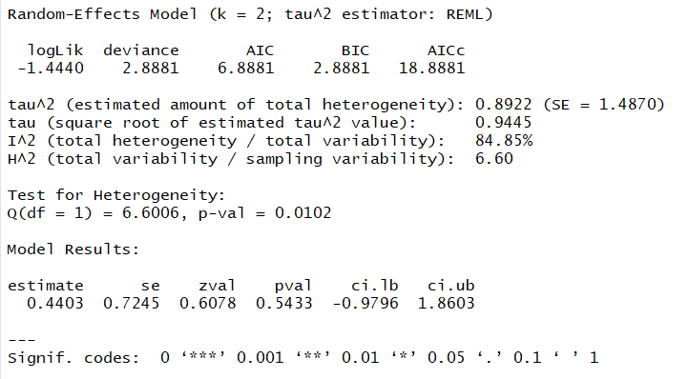
 | Lo más importante de estos resultados es que se puede ver que hay un tamaño del efecto resumido de 0.44 que no representa diferencias estadísticamente significativas entre CTG y ADM en cuanto a la amplitud (p=0.5433), al nivel de significación del 5%.

Forest Plot

Funnel Plot

